Sheet1
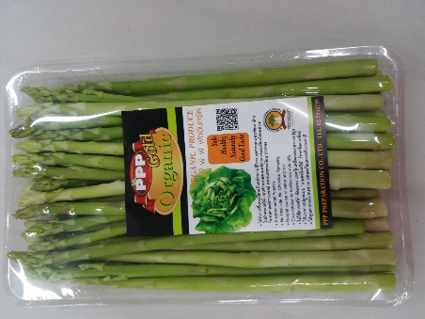
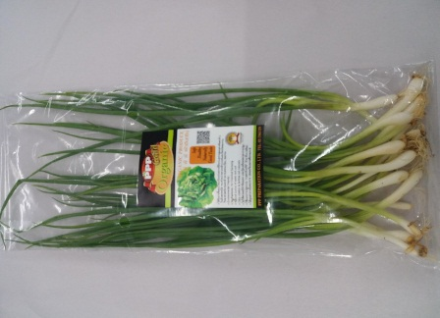
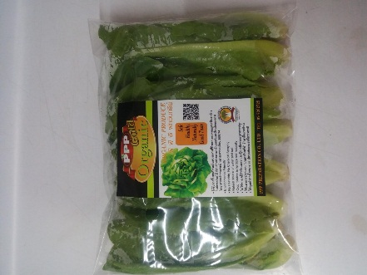
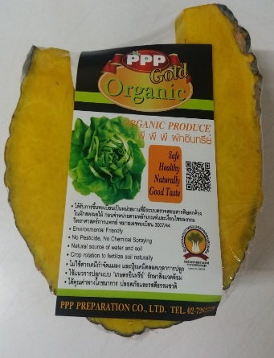
เปรียบเทียบ ผักอินทรีย์ ผักเคมี

ผักอินทรีย์ | ผักเคมี

1.ใช้ปุ๋ยคอก ปุ๋ยหมัก ไม่ใช้ปุ๋ยเคมี | 1.ใช้ปุ๋ยเคมี หรือปุ๋ยคอก ปุ๋ยหมัก
ตลอดการปลูก | 2.ใช้สารเคมีกำจัดแมลง
2.ไม่ใช้สารเคทีกำจัดแมลง | 3.รสชาติ ขม จากสารเคมี
3.รสชาติ หวาน อร่อย | 4.ทำลายสภาพแวดล้อม จากสาร
4.รักษาสภาพแวดล้อม ไม่มีสารเคมี | เคมีปนเปื้อน ในดินและน้ำ
ตกค้างในดินและน้ำ | 5.เกษตรกรผู้ปลูก สัมผัสสารเคมี
5.เกษตรกร ผู้ปลูกไม่สัมผัสสารเคมี | อาจมีผลต่อสุขภาพ
มีสุขภาพดี | 6.อาจมีสารตกค้างในผลผลิต ต่อ
6.ผู้บริโภคมั่นใจไม่มีสารตกค้างในผลผลิต | สุขภาพผู้บริโภค
7.ไม่ทำลายระบบนิเวศน์วิทยา | 7.ทำลายระบบนิเวศน์วิทยา

